PFR

Projet Fil Rouge

Sujet
 |  | Projet du Chasm's Call

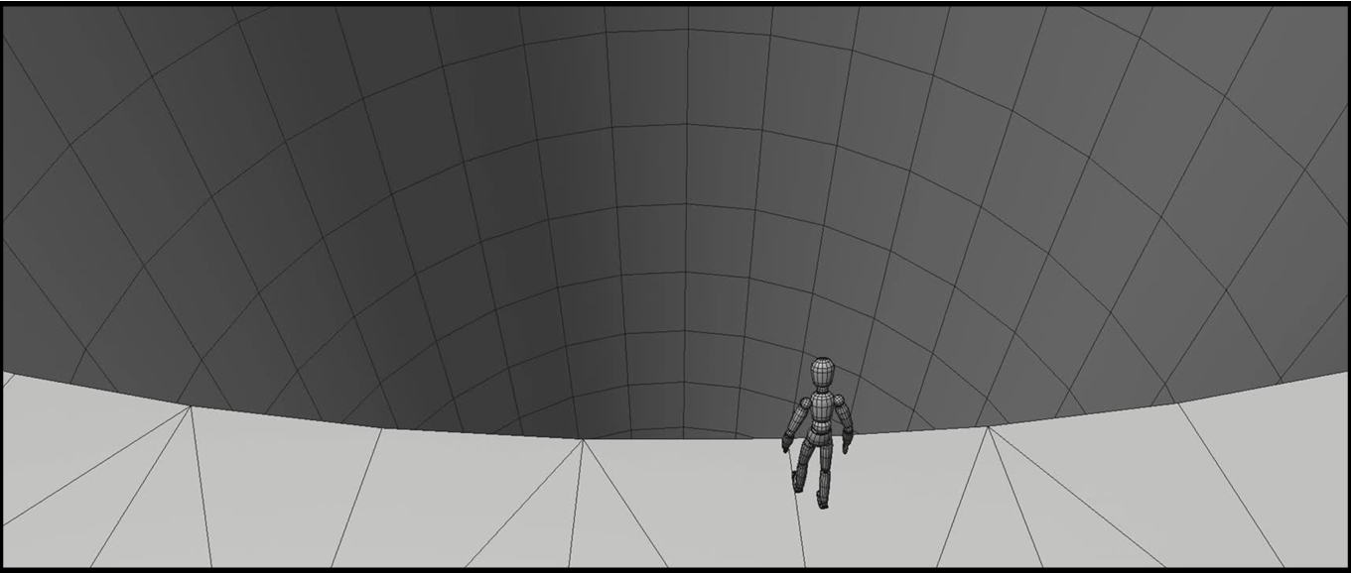

Mouvement de caméra | Mouvement de caméra présent dans le template sur 5 secondes soit 120 frames avec un frame rate à 24 fps

Caméra | Garder les paramètres du template avec une focal length à 25

Moteur de rendu | Arnold

Assets | Minimum un chara animé au premier plan et minimum un chara ou asset animé au second plan

Décor | Effet de profondeur cohérent sur plusieurs plans

Format de l'image | Ratio 2,37 soit du 1920 / 810 mini ou bien dans l'idéal du 2048 / 864 préférable

Concept
Sutraya déesse hindou des fils du destin |  | Pitch


 | Dans un temple où les fils du destin convergent, un pèlerin assiste à l’instant où la déesse, maitresse du destin tranche son propre fil de vie. Comprenant enfin le sens de l’existence, il accepte sa fin et rejoint le bassin des âmes.

